상품제안서
아이리버 무선고속충전 마우스패드 분리형 IHW-MP30 | 상품코드: F23853

 |  |  |  |  |  |  | 02-412-0044 | www.easy1.co.kr
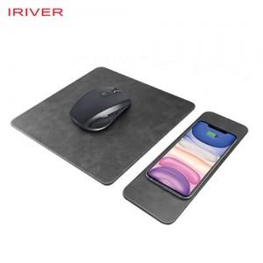

【상세/제작정보】

【인쇄/포장옵션】 | 실크, 풀칼라 / 포장지포장

【공급단가】 | 수량 | 50~ | 100~ | 500~ | 1,000~ | 2,000~
*VAT별도 | 단가 | 16,800원 | 16,520원 | 16,100원 | 15,820원 | 15,400원

【상품 URL】 | https://dev.easy1.co.kr:443/src/goods_detail.php?gdno=23853

